Test Tanımları
Test Senaryo No | Test Senaryo Adı | Test Adım No | Test Adımları | Beklenen Sonuç | Test Verisi | Ön Koşullar | Açıklamalar | Yazılım Hazırlık | Donanım Hazırlık | Durum (G/K/B)
1 | Cihaz Uyumsuzluk Hatası Senaryosu | 01 | Belli bir cihazla uyumsuz olacak uygulama düzenlemesi | Uygulama Yayınlanmama Hatası | admin | Uygulama Play Store a Yüklemeye Hazır Olmalı | java.lang.NoClassDefFoundError: aewt | Yoktur | Yoktur
2 | Uygulama Uyarı Verme Senaryosu-1 | 02 | Uygulama Google Play Store'da Uyarı Verme Durumu | Uyarı verilmesi | admin | Uygulama Play Store a Yüklenmiş Olmalı | Landroid/util/LongArray;->get(I)J | Yoktur | Yoktur
 | Uygulama Uyarı Verme Senaryosu-2 | 03 | Uygulama Google Play Store'da Uyarı Verme Durumu | Uyarı verilmesi | admin | Uygulama Play Store a Yüklenmiş Olmalı | Landroid/view/accessibility/AccessibilityNodeInfo;->getSourceNodeId()J | Yoktur | Yoktur
 | Uygulama Uyarı Verme Senaryosu-3 | 04 | Uygulama Google Play Store'da Uyarı Verme Durumu | Uyarı verilmesi | admin | Uygulama Play Store a Yüklenmiş Olmalı | Landroid/view/accessibility/AccessibilityNodeInfo;->mChildNodeIds:Landroid/util/LongArray; | Yoktur | Yoktur
 | Uygulama Uyarı Verme Senaryosu-4 | 05 | Uygulama Google Play Store'da Uyarı Verme Durumu | Uyarı verilmesi | admin | Uygulama Play Store a Yüklenmiş Olmalı | Landroid/view/accessibility/AccessibilityRecord;->getSourceNodeId()J | Yoktur | Yoktur
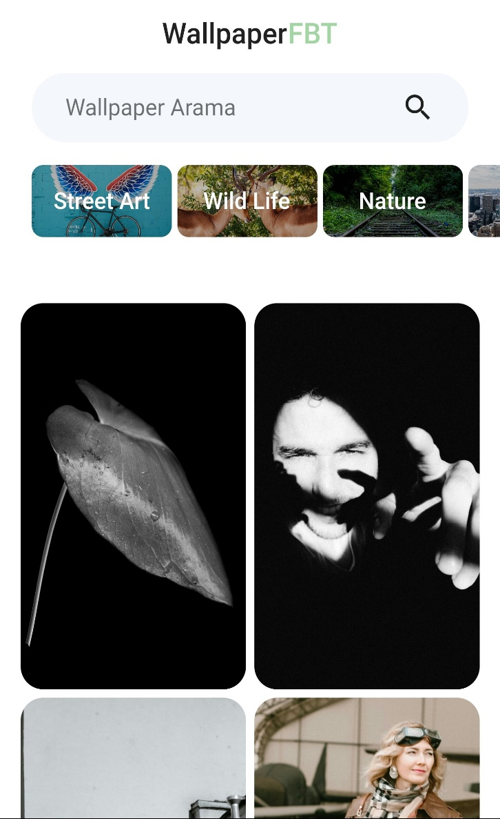
3 | Uygulama İnternet Bağlantısı Kontrol Senaryosu | 06 | Uygulama Çalıştırıp Fotoğraf Yüklenmesi Durumu | Uygulamanın Seçilen Alan Fotoğraflarını Sorunsuz Getirmesi | admin | Uygulama Mobil Cihazda Çalıştırılmalı | Bağlantı Kontrolü Başarılı Bir Şekilde Sağlandı | Yoktur | Android Sistem Yüklü Mobil Cihaz

